Sheet1
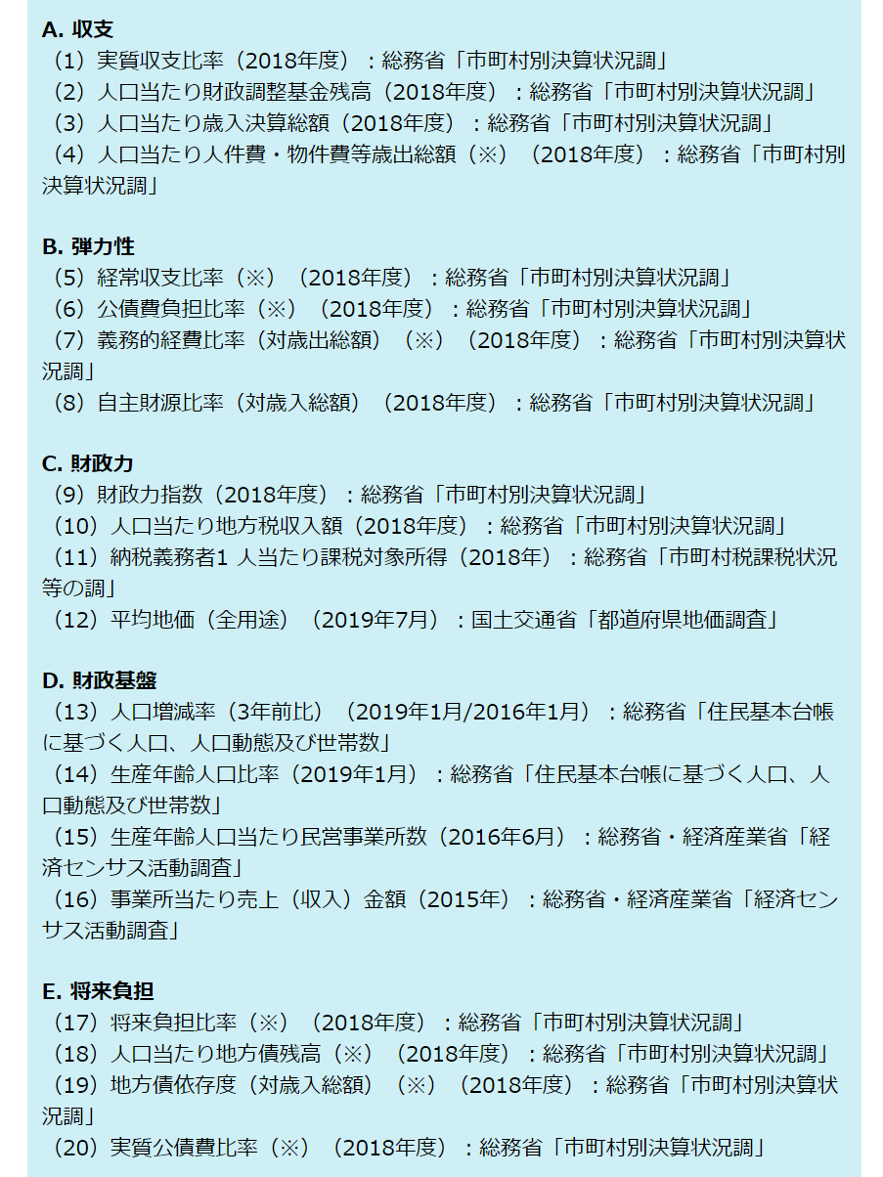
東洋経済財政健全度top400 東京都抜出（50位まで）

順位 | 自治体 | 偏差値 | 収支 | 弾力性 | 財政力 | 財政基盤 | 将来負担
4 | 武蔵野市 | 61.799 | 485 | 4 | 1 | 15 | 7
10 | 府中市 | 60.508 | 364 | 19 | 4 | 47 | 26
13 | 立川市 | 59.808 | 112 | 189 | 6 | 14 | 28
21 | 調布市 | 58.718 | 340 | 74 | 8 | 70 | 39
24 | 国分寺市 | 58.456 | 413 | 98 | 17 | 89 | 12
25 | 三鷹市 | 58.42 | 525 | 88 | 3 | 103 | 34
28 | 多摩市 | 57.949 | 644 | 68 | 15 | 220 | 8
33 | 小金井市 | 57.734 | 217 | 152 | 20 | 131 | 47
37 | 国立市 | 57.496 | 556 | 250 | 12 | 84 | 17
40 | 昭島市 | 57.46 | 136 | 230 | 65 | 45 | 42
45 | 日野市 | 56.839 | 489 | 174 | 45 | 119 | 18
49 | 小平市 | 56.386 | 430 | 231 | 35 | 169 | 38

